1.IDENTIFICACION
INFORMACIÓN GENERAL |  | INFORMACIÓN DEL ESTUDIO RESPECTIVO
 |  | NODO NÚMERO |  |  |  |  | 39068
 |  | INFORME NÚMERO |  |  |  |  | 902
CONTRATISTA | UNIÓN TEMPORAL MOVILIDAD 2014 | ORDEN DE TRABAJO No. |  |  |  |  | PROGRAMACION BASICA
 |  | FECHA DE LA ORDEN DE TRABAJO |  |  |  |  | -
 |  | FECHA DE LA TOMA DE INFORMACIÓN |  |  |  |  | 210514
 |  | DÌA DE LA SEMANA
OBJETO DEL CONTRATO | REALIZAR LA TOMA DE INFORMACIÓN DE CAMPO, COMO INSUMO DEL PROGRAMA DE MONITOREO, SEGUIMIENTO Y PLANEACIÓN DEL TRÁNSITO Y EL TRANSPORTE DE BOGOTA D.C | TIPO DE ESTUDIO |  |  |  |  | VOLÚMENES POR TIPO DE VEHÍCULO
 |  | NOMBRE DEL ARCHIVO |  |  |  |  | 39068_AK_80_X_AC_55_S_140521_VOL_V1.xlsx
 |  | CÓDIGO DEL ESTUDIO |  |  |  |  | VOL
 |  | LUGAR DE LA TOMA DE INFORMACIÓN
NÚMERO DE CONTRATO | 2072-2013 | COORDENADA X |  |  |  |  | LONGITUD
 |  | COORDENADA Y |  |  |  |  | LATITUD

FECHA DE INICIO DEL CONTRATO | 22-01-2014 | PROFESIONALES RESPONSABLES
 |  | CONSULTOR (DIRECTOR) |  |  |  |  | ING. MSC. SANDRA LUCIA NAVAS TEQUIA
 |  | CONSULTOR (COORDINADOR GENERAL) |  |  |  |  | ING. MSC. LUIS FERNANDO RUBIANO BARRERO
INTERVENTORÍA | UNIVERSIDAD NACIONAL DE COLOMBIA | CONSULTOR (EXPERTO EN TRÁNSITO Y TRANSPORTE) |  |  |  |  | ING. ESP. DIANA PAOLA PARADA
 |  | CONSULTOR (ING ANÀLISIS) |  |  |  |  | ING. ESP. FERNANDO BECERRA
 |  | INTERVENTORÍA (DIRECTOR) |  |  |  |  | ING. MSC. ARTURO ZARATE
 |  | INTERVENTORÍA (ESPECIALISTA) |  |  |  |  | ING. MSC. WILLIAM CASTRO
 |  | INTERVENTORÍA (RESIDENTE) |  |  |  |  | ING. JOSÉ EDWIN TORRES
OBJETO DEL CONTRATO | INTERVENTORÍA TÉCNICA, ADMINISTRATIVA Y FINANCIERA PARA LA TOMA DE INFORMACIÓN DE CAMPO COMO INSUMO DEL PROGRAMA DE MONITOREO, SEGUIMIENTO Y PLANEACIÓN DEL TRÁNSITO Y TRANSPORTE DE BOGOTÁ D.C. | SUPERVISOR SECRETARIA MOVILIDAD |  |  |  |  | ING. FABIAN GONZALEZ

 |  | VERSIONES DEL ESTUDIO
 |  | NÚMERO |  | FECHA | OBSERVACIONES
NÚMERO DE CONTRATO | 2072-2013 | Versión 0 |  | 29/05/2014
 |  | Versión 1 |  | 04/06/2014 | SE INCLUYERON LAS OBSERVACIONES DE LA INTERVENTORÍA SEGÚN COMUNICADO FI-INT-CMTTUB14-235-14. SE DA RESPUESTA MEDIANTE COMUNICADO ICV-187-C-457. En la hoja 2. Base se revisaron los valores registrados en los periodos de las 09:30-09:45 y 11:00-11:15 horas en livianos para el movimiento 1, donde se evidencia que aumenta el volumen vehicular sin registrarse una causa; además se revisó el periodo de las 05:45 horas para el movimiento 4 también en livianos donde el aumento se debe al inicio de la hora pico de la mañana antes de generarse las congestiones que se presentan en el cuarto anterior.
 |  | Versión 2
FECHA DE INICIO DEL CONTRATO | 21-01-2014 | Versión 3

 |  | DESCRIPCIÓN DE LA TOMA DE INFORMACIÓN
 |  | TIPO DE VEHÍCULO | FACTOR DE EQUIVALENCIA | MOVIMIENTOS AFORADOS |  |  | No. DE PERÍODOS | HORA
ESQUEMA |  |  |  | ACCESO | LENTA | RÁPIDA | HORARIO DEL PERÍODO No. 1 | 22:00-06:00
 |  | L | 1 | NORTE | 1 |  | HORARIO DEL PERÍODO No. 2 | 06:00-14:00
 |  | C | 2 | SUR | 2 |  | HORARIO DEL PERÍODO No. 3 | 14:00-22:00
 |  |  |  | OESTE | 3 |  | No. DE HORAS TOMADAS |  | 24
 |  | BT | 2 | ESTE | 4 |  | HORARIO DE LA TOMA DE INFORMACIÓN |  | 22:00-22:00
 |  | B | 2 |  |  |  | No. DE EQUIPOS UTILIZADOS |  | 10
 |  |  |  | OBSERVACIONES DE LA TOMA DE INFORMACIÒN
 |  | AL | 2 | OBSERVACION |  |  |  |  |  | ACCESO
 |  | AT | 2.5 | SE INICIA LA TOMA DE INFORMACIÓN A LAS 22:00 HORAS CON CONGESTIÓN VEHICULAR PROVOCADA POR ACCIDENTE SOBRE LA AVENIDA DAGOBERTO MEJÍA ENTRE LIVIANO Y MOTOS CON PERSONA FALLECIDA, EL FLUJO SE NORMALIZA A PARTIR DE LAS 23:00 HORAS. |  |  |  |  |  | SUR-NORTE
 |  | BA | 2.5
 |  | ESP | 2
 |  | INT | 2 | SE INICIA LA TOMA DE INFORMACIÓN A LAS 06:00 HORAS CON CONGESTIÓN VEHICULAR EN EL ACCESO SUR, EL FLUJO SE NORMALIZARA A PARTIR DE LAS 07:00 HORAS. |  |  |  |  |  | TODOS
 |  | C2P | 2.5
 |  | C2G | 2.5 | SE PRESENTAN LLUVIAS A PARTIR DEL PERIODO DE LAS 18:50 HORAS Y SE FINALIZA LA TOMA DE INFORMACIÓN CON LLUVIAS. |  |  |  |  |  | TODOS
 |  | C3-C4 | 2.5
 |  | C5 | 2.5 | EN EL PERIODO COMPRENDIDO ENTRE LAS 11:57-11:59 HORAS SE PRESENTA CIERRE DE LAS VÍAS DEBIDO A UN CHOQUE. |  |  |  |  |  | NORTE
 |  | >C5 | 2.5
 |  | M | 0.5 | EN EL PERIODO DE LAS 13:30 HORAS SE PRESENTA UN AUMENTO EN EL FLUJO DE MOTOS, SIN EVIDENCIARSE CAUSA. |  |  |  |  |  | OESTE
 |  | BIC | 0.3 | EN EL PERIODO COMPRENDIDO ENTRE LAS 17:30-19:15 HORAS AUMENTA EL VOLUMEN DE BICICLETAS Y VEHICULAR DEBIDO AL DESARROLLO DE LA HORA PICO DE LA TARDE. |  |  |  |  |  | OESTE

 |  | ANALISIS PUNTUAL
 |  | LA INTERSECCIÓN DE LA AVENIDA CALLE 55 SUR (AVENIDA PRIMERO DE MAYO) CON CARRERA 80 (AVENIDA DAGOBERTO MEJÍA) SE ENCUENTRA UBICADA EN EL SUROESTE DE LA CIUDAD EN LA LOCALIDAD DE KENNEDY. LA AVENIDA PRIMERO DE MAYO ESTÁ CONFORMADA AL COSTADO ESTE POR DOS CALZADAS, UNA POR SENTIDO DE TRES CARRILES CADA UNA PARA TRÁFICO MIXTO (INCLUYE TPC), PERMITIENDO LA CIRCULACIÓN EN SENTIDO ESTE-OESTE Y VICEVERSA; AL COSTADO OESTE SE COMPONE DE UNA CALZADA DE DOS CARRILES CON SENTIDO ÚNICO DE CIRCULACIÓN OESTE-ESTE. LA AVENIDA CARRERA 80 ESTÁ COMPUESTA DE DOS CALZADAS UNA POR SENTIDO PARA TRÁFICO MIXTO (INCLUYE TPC), CADA CALZADA CUENTA CON DOS CARRILES, Y OPERA EN SENTIDO NORTE-SUR Y VICEVERSA. EL VOLUMEN TOTAL AFORADO DURANTE EL DÍA MIÉRCOLES 21 DE MAYO DEL 2014 FUE DE 86.680 VEHÍCULOS MIXTOS, COMPUESTOS DE LA SIGUIENTE MANERA: EL 42,2% CORRESPONDEN A VEHÍCULOS LIVIANOS, EL 27,9% MOTOS, EL 18,3% A TRANSPORTE PÚBLICO COLECTIVO (COLECTIVOS, BUSETA / BUSETON, BUSES) Y EL 7,1% A VEHÍCULOS DE CARGA. LOS PERÍODOS DE MÁXIMA DEMANDA SE PRESENTAN ENTRE LAS 6:15-07:15 Y 17:30-18:30 HORAS. LA HORA PICO TOTAL DE LA INTERSECCIÓN SE REGISTRA ENTRE LAS 17:30-18:30 HORAS, PERIODO EN EL QUE SE MOVILIZA UN TOTAL DE 6.580 VEHÍCULOS MIXTOS, DE LOS CUALES EL 39,4% CORRESPONDE A MOTOS, EL 31,5% VEHÍCULOS LIVIANOS, EL 14,1% A TRANSPORTE PÚBLICO COLECTIVO, EL 10,8% A BICICLETAS Y FINALMENTE EL TRANSPORTE DE CARGA CON UNA PARTICIPACIÓN DEL 4,2%.

 |  | REGISTRO FOTOGRÁFICO
 |  | 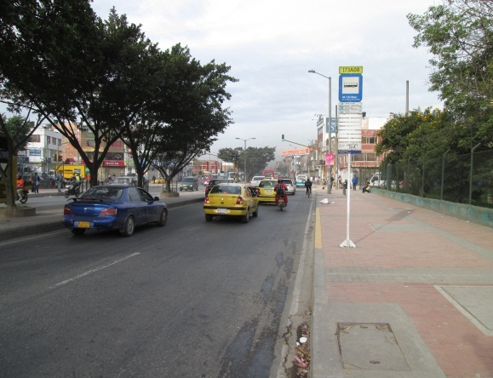 |  |  |  |  | 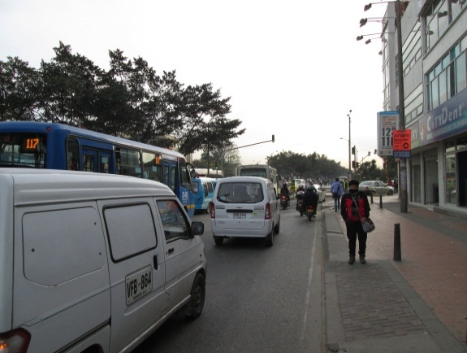

 |  | ACCESO NORTE |  |  |  |  | ACCESO SUR

 |  | 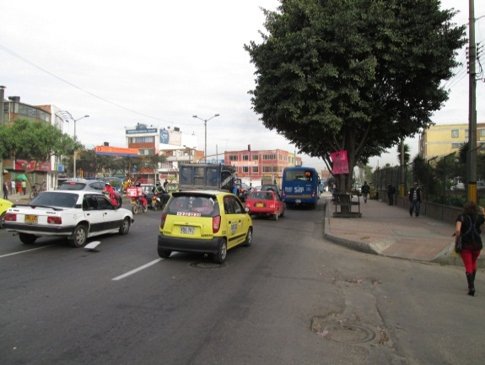 |  |  |  |  | 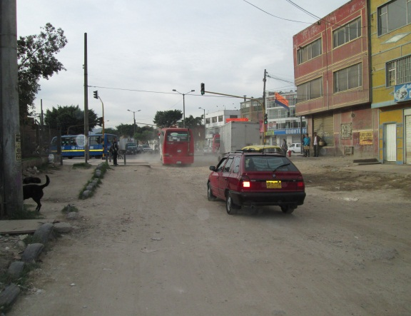

 |  | ACCESO OESTE |  |  |  |  | ACCESO ESTE

